Karta
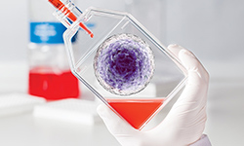

Innowacyjne rozwiązania do Hodowli komórek ssaczych
Białystok, 21 maja 2019 r.
KARTA ZGŁOSZENIA

Dane osobowe
Imię:
Nazwisko:
Stanowisko/tytuł naukowy:
Dane adresowe
Instytucja:
Katedra/instytut/zakład:
Ulica:
Kod:
Miasto:
Tel.:
E-mail:
Prosimy o przesyłanie wypełnionych zgłoszeń e-mailem do dnia 17.05.2019 r. na adres:
E-mail: renata.czachor-serafin@merckgroup.com; tel.kom.: +48 668 28 11 93
Merck Sp. z o.o., Al. Jerozolimskie 142 B, 02-305 Warszawa

